Накладная-№3
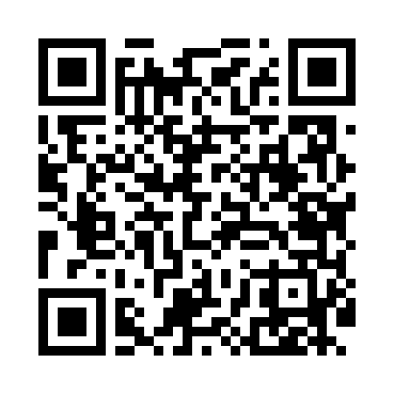
Номер товарно-транспортной накладной: |  |  | Торговый представитель: Amriyev Muhammad
Поставщик: Toshkent falcon fly 2 |  |  | Телефон торгового представителя: +998972880505
Дата отгрузки: 25.12.2025 |  |  | Контрагент: """" Klient
Дата консигнации: |  |  | Адрес:
Доставщик: |  |  | Телефон:
Телефон доставщика:
Время заказа: 25.12.2025 11:46:18
№ | Штрих-код | Название товаров (работ,услуг) | Количество | Количество в кейсе | Цена | Сумма
 |  |  | 42 |  |  | 85.2
1 | 6902011050477 | Пластмасса ликобча 11 plate DB-67-82 | 6 | 6 шт. | 1.40 | 8.40
2 | 6902011050354 | Пластмасса салатница 10x10x5 см DB-67-70 | 6 | 6 шт. | 1.70 | 10.20
3 | 6915641742940 | Пластмасса салатница D174294 24x18.5x4 см DB- 59-32 | 6 | 6 шт. | 1.70 | 10.20
4 | 6902011050453 | Асатилар учун пластмассадан ишланган узунчоқ ликоп 34x10x1.5 см DB-67-80 | 4 | 4 шт. | 2 | 8
5 | 6915641829405 | Пластмасса салатница A2940 21.5x16x4.5 см DB- 59-31 | 6 | 6 шт. | 1.50 | 9
6 | 6915645645070 | Пластмасса ликоб 23x23x2.1 sm DB-59-20 | 10 | 10 шт. | 2.90 | 29
7 | 6915645645025 | Пластмасса ликоб 30x18 см DB-59-4 | 4 | 4 шт. | 2.60 | 10.40
Итого: 85.2$|->UZS: 1,065,000.00

